I. 説明
AIシステムに対するAI特有の攻撃の影響分析ワークシート | Copyright ©2023 富士通株式会社

【本分析ワークシートについて】 AIには従来のサイバー攻撃とは異なるAI特有の攻撃があります。 AI特有の攻撃にはAIの推論を間違えさせる「誤判断を起こさせる攻撃」と、訓練済モデルや訓練データを盗む「情報漏洩を起こす攻撃」があります。 本分析は、分析対象のAIシステムがAI特有の攻撃を受けた際に想定される被害や影響を、分析者が導出・検討することを助けます。 導出して明らかになった被害や影響を検討し、対処を行うかどうかを判断してください。 本分析は質問に回答し、テーブルに整理することで、分析を進めます。

本分析で想定するAIシステムの構成を図1に示します。 攻撃者は攻撃により、AIの誤判断を起こさせたり、訓練済モデルを盗んだり、訓練データを盗んだりする可能性があります。 これらの攻撃による被害の大きさや影響を本ツールを使って導出し、対処要否を判断してください。 実際に攻撃が成功するかどうかについては、脅威分析ツール（通称、AIリスク問診）を用いて分析することで明らかになります。 両ツールを利用し、適切なセキュリティ確保を行いましょう。

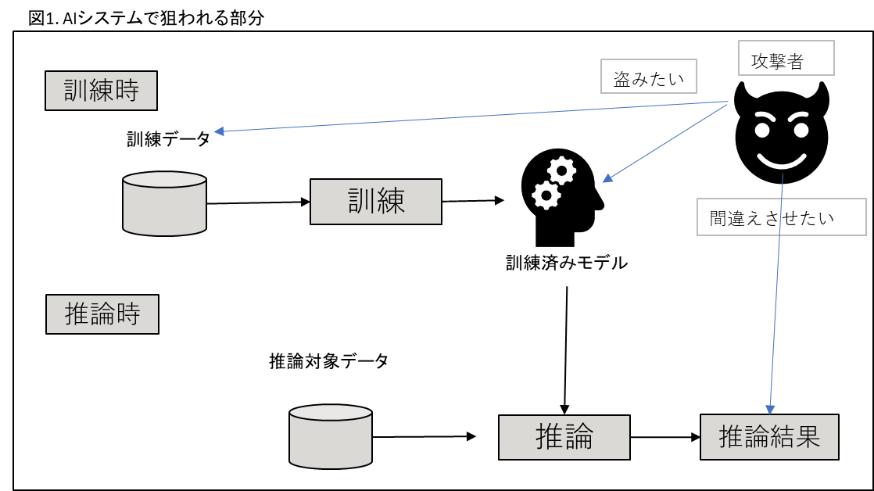

【分析の進め方】
以下の手順で分析を進めて下さい。各シートに記入すべき内容や検討項目はそれぞれのシートを見てください。 シートの後半に本ワークシートを用いた分析例が記載されていますので参考にしてください。 １．ヒアリングシート（シートII）に書かれた質問に回答を記入します ２．影響分析のための準備（シートIII）に進み、シートIIの回答結果を元に、シートIIIに記入します ３．AIの誤判断被害の影響分析（シートIV-1）と、情報漏洩被害の影響分析（シートIV-2）をそれぞれ埋めます このとき、シートII、シートIIIの回答結果を元に記入します。記入時に参考にすべき例については、被害例情報（シートV）を参考にしてください

